Matrice
MATRICE DES RISQUES

ID | Nature de risque | Description | Gravité | Probalité | Criticité | Conséquence si avéré | Tendance | Responsable | Plan d'action | Statut
R1 | opérationnel | Retard dans les livrables de l’équipe de développement, des délais non respectés pourraient impacter le calendrier global du projet. | Modéré | Probable | Critique | Délais | Stable | Chef de projet : Lucas Préaux | Organiser des points réguliers de suivi, prioriser les tâches critiques, ajouter des ressources en cas de retard constaté. | Surveillé
R2 | Humain | Arrêt maladie d’un ou plusieurs membres de développement une absence prolongée peut ralentir le travail ou nécessiter un remaniement des tâches | Majeur | Très Probable | Très Critique | Délais | Stable | Chef de projet : Lucas Préaux | Identifier des remplaçants | Actif
R3 | technique | Bug critique identifié lors de la mise en production un défaut important pourrait compromettre le lancement de la nouvelle version de l’application. | Catastrophique | Peu Probable | Critique | Délais | Stable | Lead Developpeur : Florian Furnari | Mettre en place des tests rigoureux, prévoir une équipe dédiée aux corrections, planifier une version | Surveillé
R4 | Humain | Changement imprévu du périmètre fonctionnel de la première version, des ajustements tardifs pourraient générer des surcharges de travail et des délais supplémentaires. | Mineure | Probable | Modéré | Délais | Stable | Chef de projet : Lucas Préaux / Product Owner : Robin Hotton | Clarifier les exigences dès le début | Surveillé
R5 | Technique | Retards causés par la corruption des données dans la version préexistante, des données compromises pourraient nécessiter un travail supplémentaire pour leur récupération ou leur traitement. | Catastrophique | Peu Probable | Critique | Délais | Stable | Architecte Technique : Abel Ciccoli | Mettre en place un système de sauvegarde, préparer des scripts de récupération, prévoir une infrastructure de secours. | Surveillé
R6 | Humain | Serveur mis hors service / destruction des données / piratage informatique un incident de ce type pourrait compromettre la continuité du projet ou la sécurité des informations. | Catastrophique | Peu Probable | Critique | Budget | Stable | Lead Developpeur : Florian Furnari / DSI : Christophe Germain | Mettre en œuvre des politiques de sécurité, effectuer des audits réguliers, préparer un plan de reprise après sinistre (PRA). | Actif

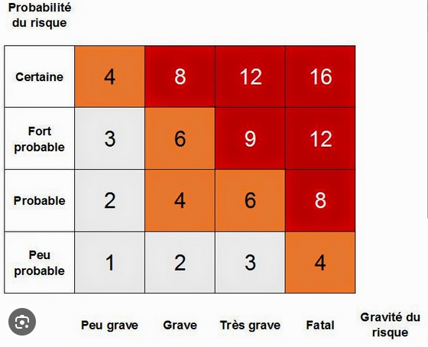
 | Critères | Surveillé | Actif
 | Impact immédiat | Non | Oui
 | Actions requises | Préventives | Correctives
 | Urgence | Surveillance régulière | Traitement immédiat
 | Exemple | Suivi des livrables | Panne de serveur

